ListSearchResult
ListSearchResult_Example.jpg
ページング
(現在のページ数/総ページ数、
最初/前へ/指定のページ/次へ/最後に移動するリンク)

検索結果件数

ヘッダーおよび一覧

ListSearchResult_PagingTableFull.jpg

ページング
検索結果件数

検索結果

ListSearchResult_PagingFull.jpg

ページ番号
現在のページ番号

最初
前へ
次へ
最後

ListSearchResult_PagingBefore.jpg

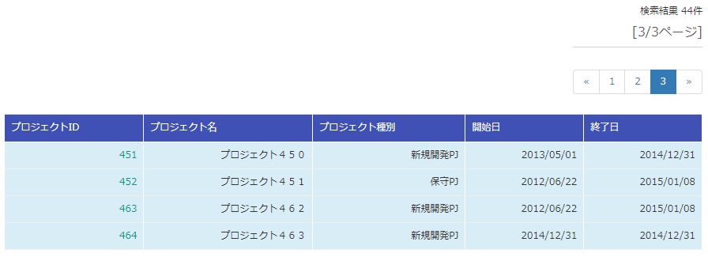

ListSearchResult_PagingAfter.jpg

ListSearchResult_PagingAfter2.jpg

ListSearchResult_TableFull.jpg
ヘッダ行

ボディ行

ListSearchResult_TableStatus.jpg

